Lọc Tour
Project Name | XÂY DỰNG WEBSTE ĐĂT TOUR DU LỊCH TÍCH HỢP CHATBOX VÀ TÌM KIẾM BẰNG GIỌNG NÓI
Module Code | Theo địa điểm và mức giá
 | Hoàn thành | Lỗi | Chưa kiểm tra | Bị chặn | Tổng trường hợp kiểm tra
Round 1 | 12 | 0 | 0 | 0 | 12
Round 2 | 12 | 0 | 0 | 0 | 12
 | 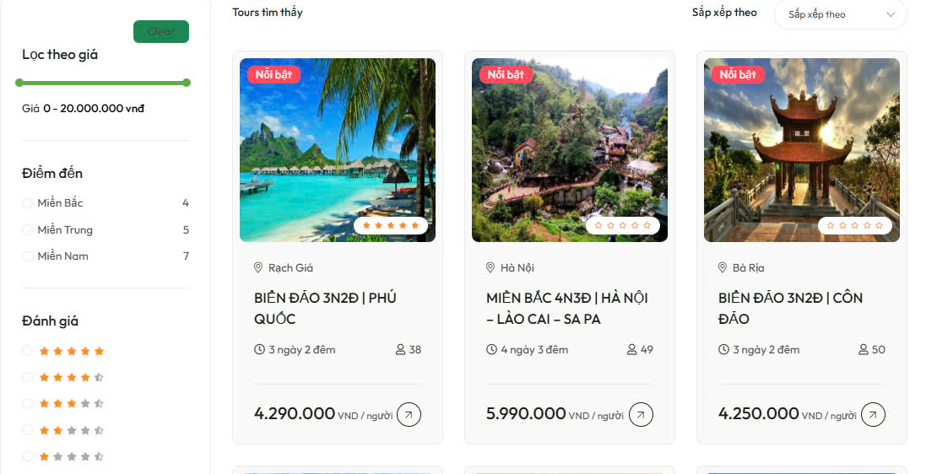

Test Case ID | Mô tả | Quy trình | Điều kiện tiên quyểt | Kết quả mong đợi | Kết quả thực tế | Kết quả |  |  |  |  |  | Chú thích
 |  |  |  |  |  | Vòng 1 |  |  | Vòng 2
 |  |  |  |  |  | Trạng thái | Ngày kiểm tra | Người kiểm tra | Trạng thái | Ngày kiểm tra | Người kiểm tra
GUI_SHOW Lọc Tour
GUI-LT01 | Kiểm tra thanh lọc theo giá hiển thị đúng. |  |  | Thanh trượt hiển thị giá từ 0 - 20.000.000 VND, có thể điều chỉnh được bằng chuột | Thanh trượt hiển thị giá từ 0 - 20.000.000 VND, có thể điều chỉnh được bằng chuột | Passed | 2025-10-05 | Phong
GUI-LT02 | Kiểm tra bộ lọc điểm đến hiển thị đúng các vùng. |  |  | Hiển thị 3 lựa chọn: Miền Bắc, Miền Trung, Miền Nam, kèm theo số lượng tour tương ứng. | Hiển thị 3 lựa chọn: Miền Bắc, Miền Trung, Miền Nam, kèm theo số lượng tour tương ứng. | Passed | 2025-10-05 | Phong
GUI-LT03 | Kiểm tra bộ lọc đánh giá hiển thị đủ 5 mức sao. |  |  | Hiển thị 5 lựa chọn từ 1 sao đến 5 sao. | Hiển thị 5 lựa chọn từ 1 sao đến 5 sao. | Passed | 2025-10-05 | Phong
GUI-LT04 | Hiển thị danh sách tour theo dạng thẻ. |  |  | Mỗi thẻ tour hiển thị ảnh, nhãn “Nổi bật”, điểm khởi hành, tên tour, thời gian, số người, giá và nút xem chi tiết. | Mỗi thẻ tour hiển thị ảnh, nhãn “Nổi bật”, điểm khởi hành, tên tour, thời gian, số người, giá và nút xem chi tiết. | Passed | 2025-10-05 | Phong
GUI-LT05 | Hiển thị biểu tượng và vị trí rõ ràng (địa điểm, thời gian, số người). |  |  | Biểu tượng đồng hồ, người, vị trí rõ ràng, dễ hiểu. | Biểu tượng đồng hồ, người, vị trí rõ ràng, dễ hiểu. | Passed | 2025-10-05 | Phong
GUI-LT06 | Hiển thị nhãn “Nổi bật” với các tour được đánh dấu. |  |  | Các tour có đánh dấu “Nổi bật” hiển thị nhãn ở góc trái trên ảnh. | Các tour có đánh dấu “Nổi bật” hiển thị nhãn ở góc trái trên ảnh. | Passed | 2025-10-05 | Phong
FUNCTION_SHOW Lọc Tour
FUNC-LT01 | Kiểm tra tính năng lọc tour theo khoảng giá cụ thể | 1. Mở giao diện Tour. 2. Sử dụng thanh trượt "Lọc theo giá" để giới hạn giá từ 4.000.000 VNĐ đến 5.000.000 VNĐ. | Có ít nhất 1 tour trong khoảng giá từ 4.000.000 VNĐ đến 5.000.000 VNĐ. | Chỉ các tour có giá trong khoảng 4.000.000–5.000.000 VNĐ được hiển thị (ví dụ như tour Phú Quốc và Côn Đảo) | Chỉ các tour có giá trong khoảng 4.000.000–5.000.000 VNĐ được hiển thị (ví dụ như tour Phú Quốc và Côn Đảo) | Passed | 2025-10-05 | Phong
FUNC-LT02 | Kiểm tra bộ lọc khu vực hoạt động chính xác | 1. Mở giao diện Tour. 2. Tick chọn checkbox "Miền Nam". | Có ít nhất 1 tour thuộc miền Nam (ví dụ: Phú Quốc, Côn Đảo). | Danh sách tour chỉ hiển thị các tour thuộc miền Nam. | Danh sách tour chỉ hiển thị các tour thuộc miền Nam. | Passed | 2025-10-05 | Phong
FUNC-LT03 | Kiểm tra hệ thống lọc các tour có đánh giá 5 sao. | 1. Chọn bộ lọc đánh giá 5 sao. | Có ít nhất 1 tour được đánh giá 5 sao (tour Phú Quốc). | Chỉ các tour có đánh giá 5 sao được hiển thị. | Chỉ các tour có đánh giá 5 sao được hiển thị. | Passed | 2025-10-05 | Phong
FUNC-LT04 | Kiểm tra chức năng sắp xếp danh sách tour theo thứ tự giá từ thấp đến cao. | 1. Nhấn vào nút “Sắp xếp theo”. 2. Chọn "Giá tăng dần". | Giao diện có ít nhất 2 tour với giá khác nhau. | Tour được hiển thị theo thứ tự giá từ thấp nhất đến cao nhất. | Tour được hiển thị theo thứ tự giá từ thấp nhất đến cao nhất. | Passed | 2025-10-05 | Phong
FUNC-LT05 | Kiểm tra lọc tour kết hợp điều kiện: giá, điểm đến, đánh giá | 1. Kéo thanh giá từ 4–6 triệu 2. Tick “Miền Nam” 3. Chọn đánh giá ≥ 4 sao | Có ít nhất 1 tour thỏa cả ba điều kiện | Hiển thị đúng các tour thỏa điều kiện lọc đã chọn | Hiển thị đúng các tour thỏa điều kiện lọc đã chọn | Passed | 2025-10-05 | Phong
FUNC-LT06 | Xóa bộ lọc | 1. Nhấp vào nút "Clear" | Đã áp dụng một hoặc nhiều bộ lọc | Tất cả các bộ lọc được xóa và hiển thị lại danh sách đầy đủ các tour | Tất cả các bộ lọc được xóa và hiển thị lại danh sách đầy đủ các tour | Passed | 2025-10-05 | Phong

Đánh Giá
Project Name | XÂY DỰNG WEBSTE ĐĂT TOUR DU LỊCH TÍCH HỢP CHATBOX VÀ TÌM KIẾM BẰNG GIỌNG NÓI
Module Code | Đánh Giá
 | Hoàn thành | Lỗi | Chưa kiểm tra | Bị chặn | Tổng lần kiểm tra
Round 1 | 13 | 0 | 0 | 0 | 13
Round 2 | 0 | 0 | 0 | 0 | 0
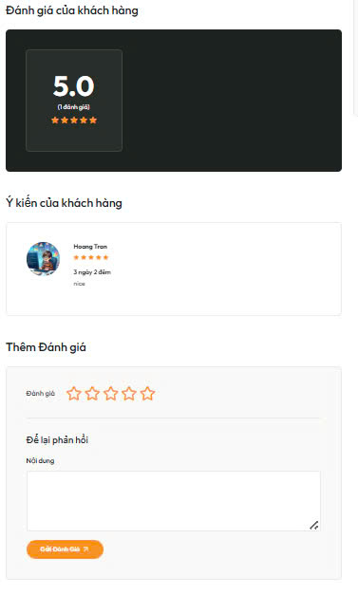

Test Case ID | Mô tả | Quy trình | Điều kiện tiên quyết | Kết quả mong đợi | Kết quả thực tế | Kết quả |  |  |  |  |  | Chú thích
 |  |  |  |  |  | Vòng 1 |  |  | Vòng 2
 |  |  |  |  |  | Trạng thái | Ngày kiểm tra | Người kiểm tra | Trạng thái | Ngày kiểm tra | Người kiểm tra
GUI_SHOW Đánh Giá
GUI - DG01 | Hiển thị đánh giá trung bình |  |  | Hiển thị số điểm đánh giá trung bình (ví dụ: 5.0) một cách nổi bật | Hiển thị số điểm đánh giá trung bình (ví dụ: 5.0) một cách nổi bật | Passed | 2025-10-05 | Phong
GUI - DG02 | Hiển thị số lượng đánh giá |  |  | Hiển thị số lượng đánh giá đã có (ví dụ: (1 đánh giá)) bên cạnh điểm trung bình | Hiển thị số lượng đánh giá đã có (ví dụ: (1 đánh giá)) bên cạnh điểm trung bình | Passed | 2025-10-05 | Phong
GUI - DG03 | Hiển thị thông tin người đánh giá |  |  | Đối với mỗi đánh giá, hiển thị ảnh đại diện (nếu có), tên người đánh giá | Đối với mỗi đánh giá, hiển thị ảnh đại diện (nếu có), tên người đánh giá | Passed | 2025-10-05 | Phong
GUI - DG04 | Hiển thị nội dung đánh giá |  |  | Mỗi đánh giá hiển thị nội dung nhận xét của khách hàng | Mỗi đánh giá hiển thị nội dung nhận xét của khách hàng | Passed | 2025-10-05 | Phong
GUI - DG05 | Hiển thị thông tin chuyến đi của người đánh giá |  |  | Hiển thị thông tin liên quan đến chuyến đi mà khách hàng đã đánh giá | Hiển thị thông tin liên quan đến chuyến đi mà khách hàng đã đánh giá | Passed | 2025-10-05 | Phong
FUNCTION_SHOW Đánh giá
FUNC-DG01 | (Hiển thị đánh giá hiện có | Truy cập vào trang chi tiết tour | Tour có ít nhất một đánh giá Đặt tour thành công Người dùng đã đăng nhập thành công | Phần "Đánh giá của khách hàng" hiển thị các đánh giá đã được gửi trước đó | Phần "Đánh giá của khách hàng" hiển thị các đánh giá đã được gửi trước đó | Passed | 2025-10-05 | Phong
FUNC-DG02 | Chọn mức đánh giá khi thêm đánh giá | Trong phần "Thêm Đánh giá", nhấp vào một số lượng sao mong muốn | Người dùng đã đăng nhập thành công Đặt tour thành công | Số lượng sao đã chọn được tô màu hoặc có dấu hiệu trực quan cho thấy đã chọn | Số lượng sao đã chọn được tô màu hoặc có dấu hiệu trực quan cho thấy đã chọn | Passed | 2025-10-05 | Phong
FUNC-DG03 | Nhập nội dung đánh giá, | Nhập thông tin vào hộp "Nội dung" | Người dùng đã chọn số lượng sao (tùy chọn) Người dùng đã đăng nhập thành công Đặt tour thành công | Nội dung đã nhập hiển thị trong hộp văn bản | Nội dung đã nhập hiển thị trong hộp văn bản | Passed | 2025-10-05 | Phong
FUNC-DG04 | Gửi đánh giá thành công | 1. Chọn số lượng sao (tùy chọn). 2. Nhập nội dung đánh giá (tùy chọn). 3. Nhấp vào nút "Gửi Đánh Giá" | Người dùng đã đăng nhập thành công Đặt tour thành công Người dùng đã điền đầy đủ thông tin đánh giá theo yêu cầu | Đánh giá mới được hiển thị trong phần "Đánh giá của khách hàng" và có thể có thông báo gửi thành công. | Đánh giá mới được hiển thị trong phần "Đánh giá của khách hàng" và có thể có thông báo gửi thành công. | Passed | 2025-10-05 | Phong
FUNC-DG05 | Gửi đánh giá không hợp lệ (thiếu sao hoặc nội dung). | 1. Không chọn sao hoặc không nhập nội dung. 2. Nhấn “Gửi Đánh Giá. | Người dùng đã đăng nhập thành công Đặt tour thành công Người dùng chưa điền đầy đủ thông tin. | Hiển thị thông báo lỗi yêu cầu điền đầy đủ thông tin. | Hiển thị thông báo lỗi yêu cầu điền đầy đủ thông tin. | Passed | 2025-10-05 | Phong
FUNC-DG06 | Kiểm tra giới hạn ký tự trong ô nội dung đánh giá. | Nhập nội dung quá dài (ví dụ >255 ký tự). | Đăng nhập thành công vào hệ thống Đặt tour thành công Có giới hạn độ dài nội dung đánh giá. | Chuyển về trang danh sách các chức vụ | Chuyển về trang danh sách các chức vụ | Passed | 2025-10-05 | Phong
FUNC-DG07 | Tự động cập nhật điểm đánh giá trung bình sau khi gửi đánh giá mới. | 1.Gửi một đánh giá mới. 2. Quan sát điểm trung bình thay đổi. | Đăng nhập thành công vào hệ thống Đặt tour thành công Có ít nhất 1 đánh giá trước đó. | Điểm trung bình cập nhật chính xác | Điểm trung bình cập nhật chính xác | Passed | 2025-10-05 | Phong
FUNC-DG08 | Không cho phép gửi nhiều đánh giá từ cùng 1 người dùng cho 1 tour. | 1.Gửi 1 đánh giá 2.Vào lại phần đánh giá 2.Thử gửi tiếp lần 2 | Đăng nhập thành công vào hệ thống Đặt tour thành công Tài khoản đã gửi 1 đánh giá cho tour này. | Không có phần đánh giá | Không có phần đánh giá | Passed | 2025-10-05 | Phong

Ngày Giờ
Project Name | XÂY DỰNG WEBSTE ĐĂT TOUR DU LỊCH TÍCH HỢP CHATBOX VÀ TÌM KIẾM BẰNG GIỌNG NÓI
Module Code | Ngày Giờ
 | Hoàn thành | Lỗi | Chưa kiểm tra | Bị chặn | Tổng lần kiểm tra
Round 1 | 11
Round 2 | 0

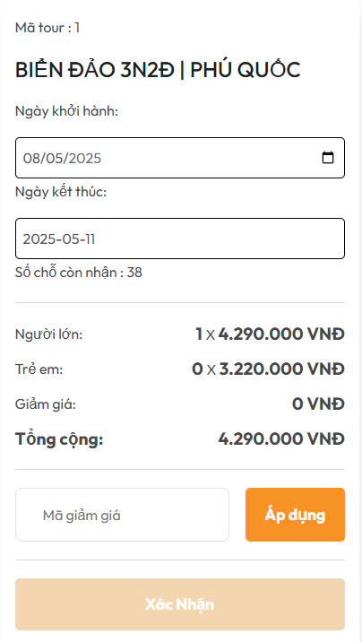

Test Case ID | Mô tả | Quy trình | Điều kiện tiên quyết | Kết quả mong đợi | Kết quả thực tế | Kết quả |  |  |  |  |  | Chú thích
 |  |  |  |  |  | Vòng 1 |  |  | Vòng 2
 |  |  |  |  |  | Trạng thái | Ngày kiểm tra | Người kiểm tra | Trạng thái | Ngày kiểm tra | Người kiểm tra
GUI_SHOW Ngày Giờ
GUI - NG01 | Hiển thị thông tin tour (mã tour, tên tour). |  |  | Tên tour và mã tour hiển thị rõ ràng, đúng dữ liệu. | Tên tour và mã tour hiển thị rõ ràng, đúng dữ liệu. | Passed | 2025-10-05 | Duy
GUI - NG02 | Hiển thị trường chọn ngày khởi hành và ngày kết thúc. |  |  | Có thể chọn ngày bằng lịch popup; ngày hiển thị đúng định dạng (dd/MM/yyyy hoặc yyyy-MM-dd). | Có thể chọn ngày bằng lịch popup; ngày hiển thị đúng định dạng (dd/MM/yyyy hoặc yyyy-MM-dd). | Passed | 2025-10-05 | Duy
GUI - NG03 | Hiển thị số chỗ còn nhận. |  |  | Hiển thị chính xác số chỗ trống, ví dụ “Số chỗ còn nhận: 38”. | Hiển thị chính xác số chỗ trống, ví dụ “Số chỗ còn nhận: 38”. | Passed | 2025-10-05 | Duy
GUI - NG04 | Hiển thị rõ ràng bảng giá từng loại khách. |  |  | Có dòng riêng cho Người lớn, Trẻ em, Giảm giá, Tổng cộng. | Có dòng riêng cho Người lớn, Trẻ em, Giảm giá, Tổng cộng. | Passed | 2025-10-05 | Duy
GUI - NG05 | Hiển thị trường nhập mã giảm giá và nút “Áp dụng”. |  |  | Ô nhập mã hoạt động tốt, nút “Áp dụng” hiển thị nổi bật. | Ô nhập mã hoạt động tốt, nút “Áp dụng” hiển thị nổi bật. | Passed | 2025-10-05 | Duy
GUI - NG06 | Hiển thị nút “Xác nhận”. |  |  | Nút hiển thị rõ, mặc định bị vô hiệu hóa nếu chưa đủ điều kiện. | Nút hiển thị rõ, mặc định bị vô hiệu hóa nếu chưa đủ điều kiện. | Passed | 2025-10-05 | Duy
FUNCTION_SHOW Ngày Giờ
FUNC-NG01 | Tính tổng tiền khi thay đổi số lượng người lớn/trẻ em. | 1.Đăng nhập thành công 2.Vào phần "TOUR". 3.Chọn 1 tour. 4.Bấm "Đặt ngay". | Đăng nhập thành công vào hệ thống | Tổng tiền cập nhật đúng theo công thức: Tổng = (Người lớn x Giá NL) + (Trẻ em x Giá TE) - Giảm giá. | Tổng tiền cập nhật đúng theo công thức: Tổng = (Người lớn x Giá NL) + (Trẻ em x Giá TE) - Giảm giá. | Passed | 2025-10-05 | Duy
FUNC-NG02 | Tự động tính ngày kết thúc dựa trên ngày bắt đầu | 1.Đăng nhập thành công 2.Vào phần "TOUR". 3.Chọn 1 tour. 4.Bấm "Đặt ngay". 5.Chọn ngày khởi hành (ví dụ: 08/05/2025). | Đăng nhập thành công vào hệ thống Tour đã có sẵn số ngày cố định (ví dụ: 3 ngày 2 đêm). | Ngày kết thúc tự động hiển thị là 2025-05-11 (sau 3 ngày); không cho chỉnh sửa thủ công ngày kết thúc. | Ngày kết thúc tự động hiển thị là 2025-05-11 (sau 3 ngày); không cho chỉnh sửa thủ công ngày kết thúc. | Passed | 2025-10-05 | Duy
FUNC-NG03 | Áp dụng mã giảm giá hợp lệ. | 1.Đăng nhập thành công 2.Vào phần "TOUR". 3.Chọn 1 tour. 4.Bấm "Đặt ngay". 5.Nhập mã giảm hợp lệ. 6.Áp dụng | Đăng nhập thành công vào hệ thống Mã còn hiệu lực, đúng cú pháp. | Hiển thị thông báo:"Áp dụng mã giảm giá thành công" | Hiển thị thông báo:"Áp dụng mã giảm giá thành công" | Passed | 2025-10-05 | Duy
FUNC-NG04 | Nhập mã giảm giá không hợp lệ. | 1.Đăng nhập thành công 2.Vào phần "TOUR". 3.Chọn 1 tour. 4.Bấm "Đặt ngay". 5.Nhập mã giảm không hợp lệ. 6.Áp dụng | Đăng nhập thành công vào hệ thống | Hiển thị thông báo:"Mã giảm giá không hợp lệ" | Hiển thị thông báo:"Mã giảm giá không hợp lệ" | Passed | 24/11/2024 | Duy
FUNC-NG05 | Số người chọn vượt quá số chỗ còn nhận. | 1.Đăng nhập thành công 2.Vào phần "TOUR". 3.Chọn 1 tour. 4.Bấm "Đặt ngay". 5.Chọn số người vượt quá số lượng còn trống(vd:40). | Đăng nhập thành công vào hệ thống Số chỗ còn 40. | Hiển thị thông báo:"Không thể thêm số người vướt quá số chỗ còn nhận" | Hiển thị thông báo:"Không thể thêm số người vướt quá số chỗ còn nhận" | Passed | 2025-10-05 | Duy

Chính Sách
Project Name | XÂY DỰNG WEBSTE ĐĂT TOUR DU LỊCH TÍCH HỢP CHATBOX VÀ TÌM KIẾM BẰNG GIỌNG NÓI
Module Code | Chính sách
 | Hoàn thành | Lỗi | Chưa kiểm tra | Bị chặn | Tổng lần kiểm tra
Round 1 | 2 | 0 | 0 | 0 | 2
Round 2 | 0 | 0 | 0 | 0 | 0

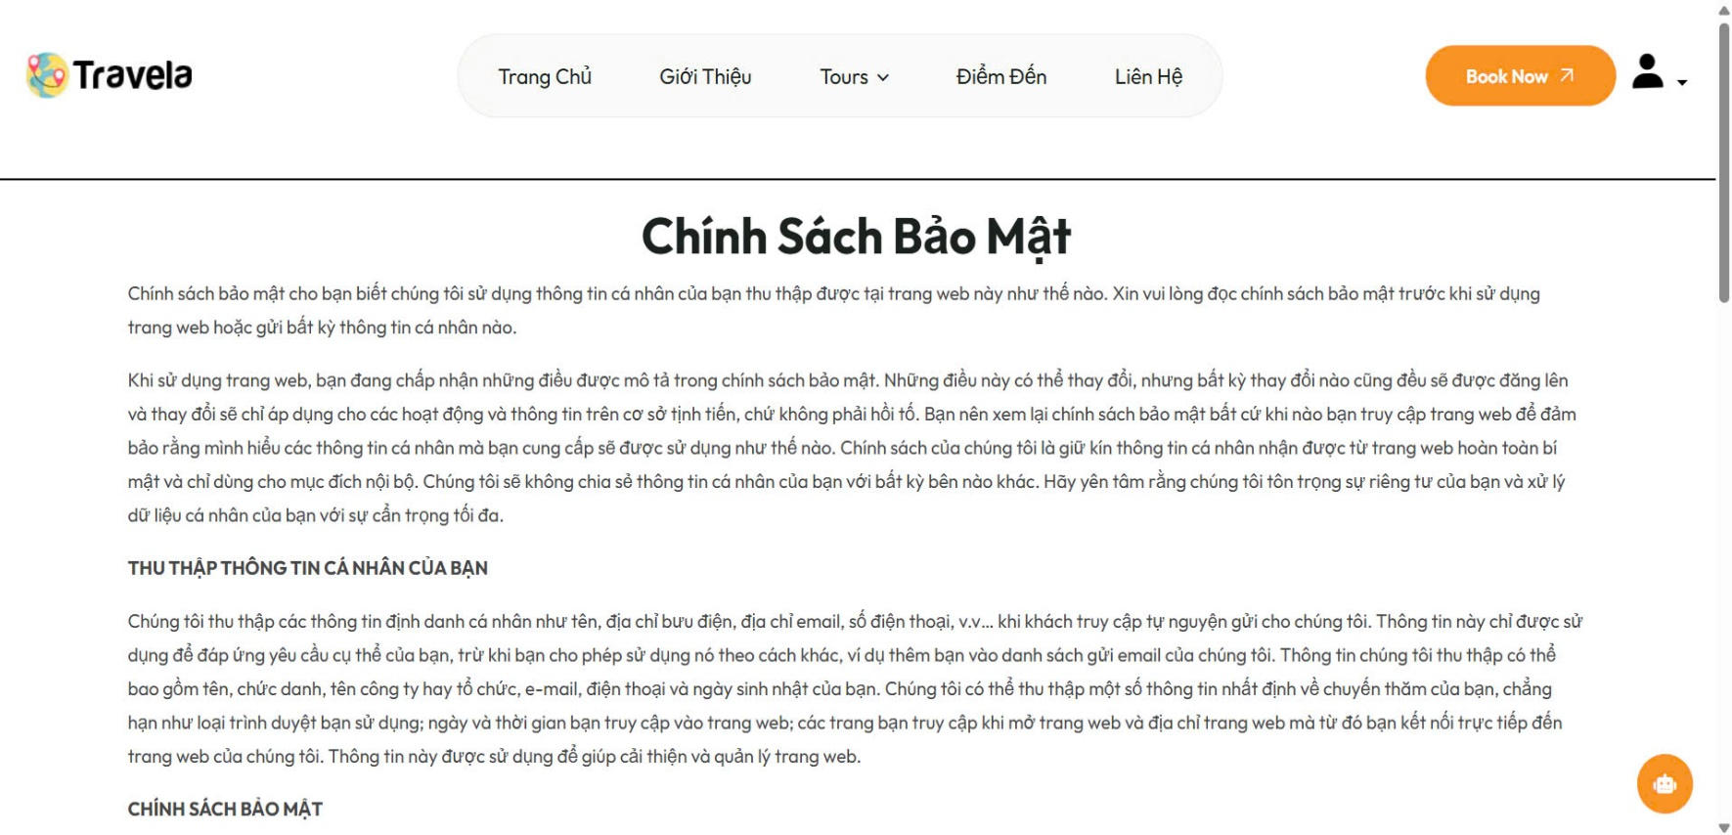

Test Case ID | Mô tả | Quy trình | Điều kiện tiên quyết | Kết quả mong đợi | Kết quả thực tế | Kết quả |  |  |  |  |  | Chú thích
 |  |  |  |  |  | Vòng 1 |  |  | Vòng 2
 |  |  |  |  |  | Trạng thái | Ngày kiểm tra | Người kiểm tra | Trạng thái | Ngày kiểm tra | Người kiểm tra
GUI_SHOW Chính sách
GUI-CS01 | Kiểm tra tiêu đề “Chính Sách Bảo Mật” |  |  | Hiển thị nổi bật, căn giữa hoặc căn trái rõ ràng, font lớn hơn nội dung | Hiển thị nổi bật, căn giữa hoặc căn trái rõ ràng, font lớn hơn nội dung | Passed | 2025-11-05 | Khôi
FUNCTION_SHOW Chính sách
FUNC-CS01 | Kiểm tra dữ liệu có hiển thị đầy đủ hay không | 1.Truy cập vào trang web. 2.Kéo xuống cuối trang. 3.Chọn "Chính sách bảo mật". | Văn bản tồn tại trong hệ thống | Hiển thị dữ liệu đầy đủ | Hiển thị dữ liệu đầy đủ | Passed | 2025-11-05 | Khôi

Hoá Đơn
Project Name | XÂY DỰNG WEBSTE ĐĂT TOUR DU LỊCH TÍCH HỢP CHATBOX VÀ TÌM KIẾM BẰNG GIỌNG NÓI
Module Code | Quản lý hoá đơn
 | Hoàn thành | Lỗi | Chưa kiểm tra | Bị chặn | Tổng lần kiểm tra
Round 1
Round 2

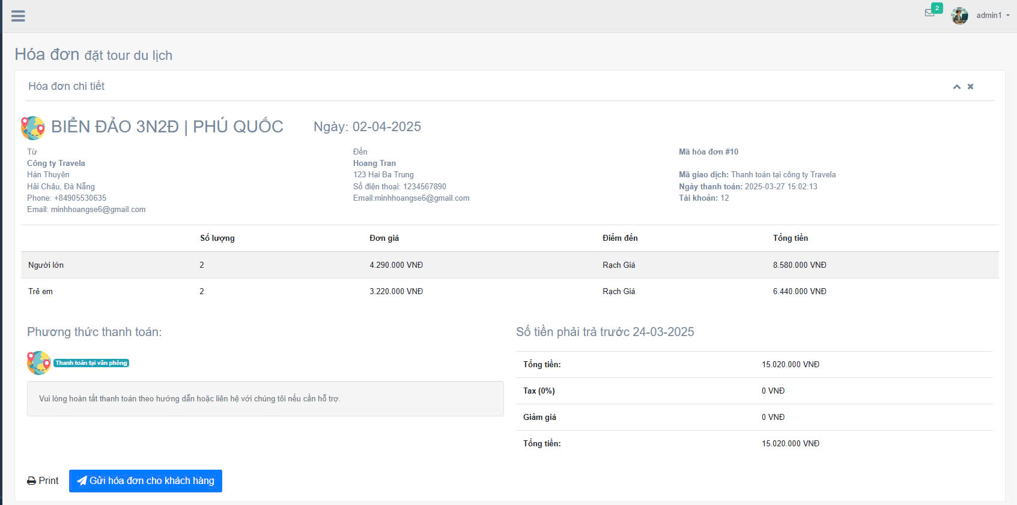
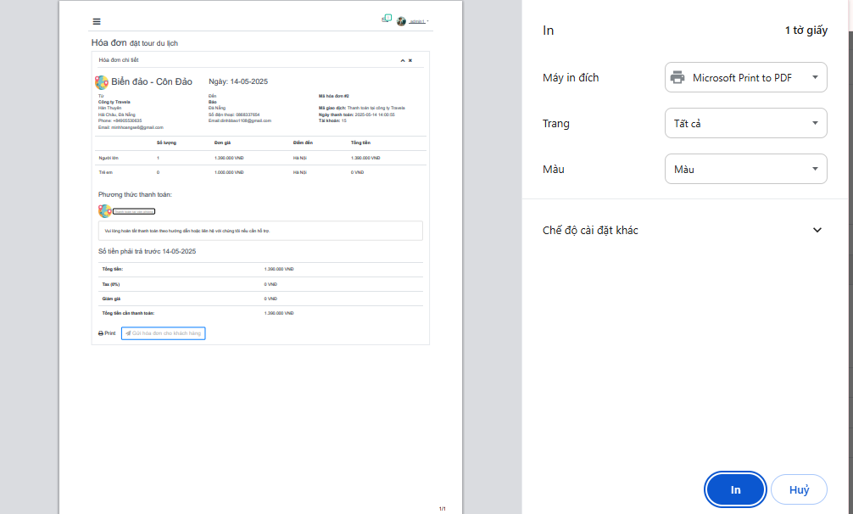

Test Case ID | Mô tả | Quy trình | Điều kiện tiên quyết | Kết quả mong đợi | Kết quả thực tế | Kết quả |  |  |  |  |  | Chú thích
 |  |  |  |  |  | Vòng 1 |  |  | Vòng 2
 |  |  |  |  |  | Trạng thái | Ngày kiểm tra | Người kiểm tra | Trạng thái | Ngày kiểm tra | Người kiểm tra
GUI_SHOW Quản lý hoá đơn
GUI - QLHD01 | Kiểm tra tiêu đề trang “Hóa đơn đặt tour du lịch” |  |  | Tiêu đề hiển thị rõ ràng, nổi bật, căn trái hoặc giữa phù hợp | Tiêu đề hiển thị rõ ràng, nổi bật, căn trái hoặc giữa phù hợp | Passed | 2025-11-05 | Khôi
GUI - QLHD02 | Kiểm tra thông tin người gửi (công ty) |  |  | Hiển thị đúng tên, địa chỉ, số điện thoại, email | Hiển thị đúng tên, địa chỉ, số điện thoại, email | Passed | 2025-11-05 | Khôi
GUI - QLHD03 | Kiểm tra thông tin người nhận hóa đơn |  |  | Hiển thị rõ tên, địa chỉ, số điện thoại, email khách hàng | Hiển thị rõ tên, địa chỉ, số điện thoại, email khách hàng | Passed | 2025-11-05 | Khôi
GUI - QLHD04 | Kiểm tra ngày tạo hóa đơn |  |  | Hiển thị đúng định dạng ngày: dd-mm-yyyy | Hiển thị đúng định dạng ngày: dd-mm-yyyy | Passed | 2025-11-05 | Khôi
GUI - QLHD05 | Kiểm tra bảng danh sách số lượng, đơn giá, điểm đến, tổng tiền |  |  | Căn lề thẳng hàng, rõ ràng, dễ nhìn | Căn lề thẳng hàng, rõ ràng, dễ nhìn | Passed | 2025-11-05 | Khôi
GUI - QLHD06 | Kiểm tra khu vực phương thức thanh toán |  |  | Hiển thị đúng biểu tượng, trạng thái và chú thích “Thanh toán tại văn phòng” | Hiển thị đúng biểu tượng, trạng thái và chú thích “Thanh toán tại văn phòng” | Passed | 2025-11-05 | Khôi
GUI - QLHD07 | Kiểm tra tổng tiền, giảm giá, thuế |  |  | Hiển thị rõ, đúng định dạng tiền tệ (VNĐ), dễ so sánh | Hiển thị rõ, đúng định dạng tiền tệ (VNĐ), dễ so sánh | Passed | 2025-11-05 | Khôi
GUI - QLHD08 | Kiểm tra nút "Print" và "Gửi hóa đơn cho khách hàng" |  |  | Các nút được căn đều, màu sắc rõ ràng, có icon nếu có | Các nút được căn đều, màu sắc rõ ràng, có icon nếu có | Passed | 2025-11-05 | Khôi
FUNCTION_SHOW Quản lý hoá đơn
FUNC-QLHD01 | Kiểm tra nút “Print” hoạt động | Click vào nút “Print” | Trình duyệt hỗ trợ in | Hiện cửa sổ in, in được hóa đơn định dạng đẹp | Hiện cửa sổ in, in được hóa đơn định dạng đẹp | Passed | 2025-11-05 | Khôi
FUNC-QLHD02 | Kiểm tra nút “Gửi hóa đơn cho khách hàng” hoạt động | Click vào nút "Gửi hoá đơn cho khách hàng" | Email khách hàng đã lưu trong hệ thống | Gửi email chứa hóa đơn thành công, có thông báo | Gửi email chứa hóa đơn thành công, có thông báo | Passed | 2025-11-05 | Khôi

